Sheet1
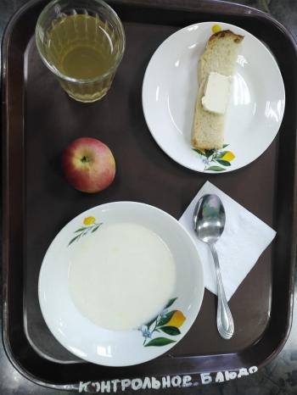
Школа | МБОУ Большекирсановская сош имени Героя Советского Союза Хайло В.А. |  |  | Отд./корп |  |  |  | День | 03/10/2023

Прием пищи | Раздел | № рец. | Блюдо | Выход, г | Цена | Калорийность | Белки | Жиры | Углеводы
Завтрак | гор.блюдо | 182 | Каша рисовая молочная | 178.55 | 17.99 | 178.55 | 5.18 | 6.10 | 27.46
 | гор.напиток | 349 | Компот из смеси сухофруктов ( с добавлением витаимна С) | 180.00 | 3.93 | 119.52 | 0.60 | 0.08 | 28.81
 | хлеб | 1 | Бутерброд с маслом | 40.00 | 9.60 | 136.00 | 2.36 | 7.49 | 14.89
 |  | 338 | Яблоко | 100.00 | 6.56 | 47.00 | 0.40 | 0.40 | 9.80

Завтрак 2 | фрукты

Обед | закуска
 | 1 блюдо |  | .
 | 2 блюдо
 | гарнир
 | сладкое
 | хлеб бел.
 | хлеб черн.

 |  |  |  | 498.55 | 38.08 | 481.07 | 8.54 | 14.07 | 80.96

